시설물 현황

□ 시설물 현황
가. 일반현황
시설물명 | 정부춘천지방합동청사 |  | 시설물번호 | AR2003-0009511
시설물위치 | AR2003-0009511 |  | 준공일자 | 2022-02-10
용도 | 공공업무시설 |  | 시설물규모 | 지하1층, 지상5층
구조형식 | 철근콘트리트구조 |  | 부대시설 | -
종별 | 3층 | 전차안전등급 | B등급 | 점검결과안전등급 | B등급(8.7점)
규모 및 제원 추가사항
-

나. 전경사진
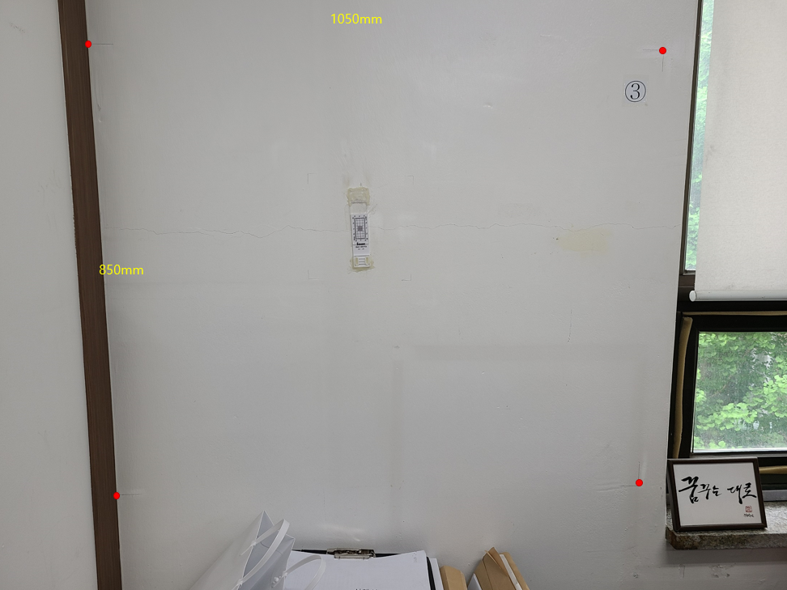

다. 위치도

외관조사사진
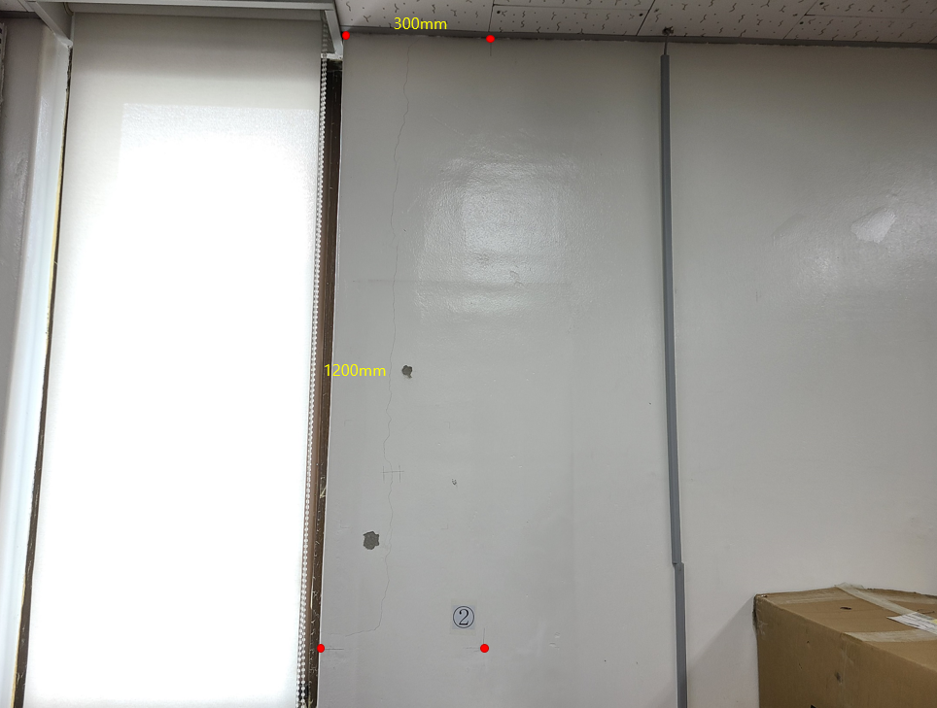
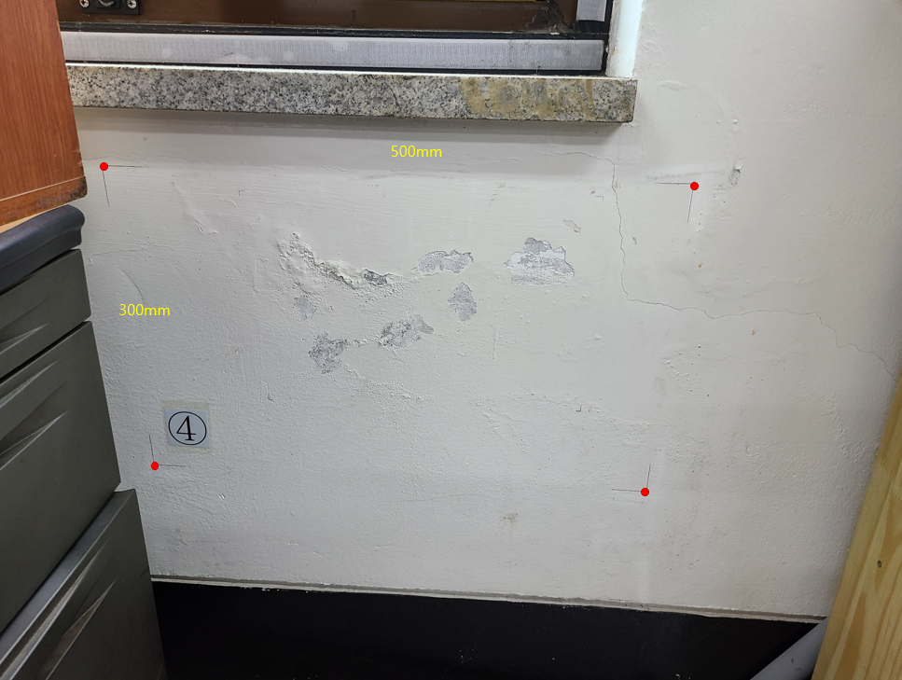
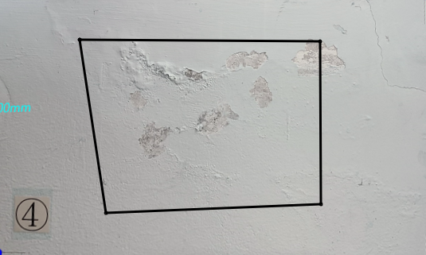

사진번호: 2 |  | 사진번호: 3
위치: 3층물탱크실 |  | 위치: 3층물탱크실
점검내용: 0.2*4500 | 손상규모: 924.68 | 점검내용: 0.2*4500 | 손상규모: 932.45
발생원인: 건조수축 | 진행유무: 신규 | 발생원인: 건조수축 | 진행유무: 신규

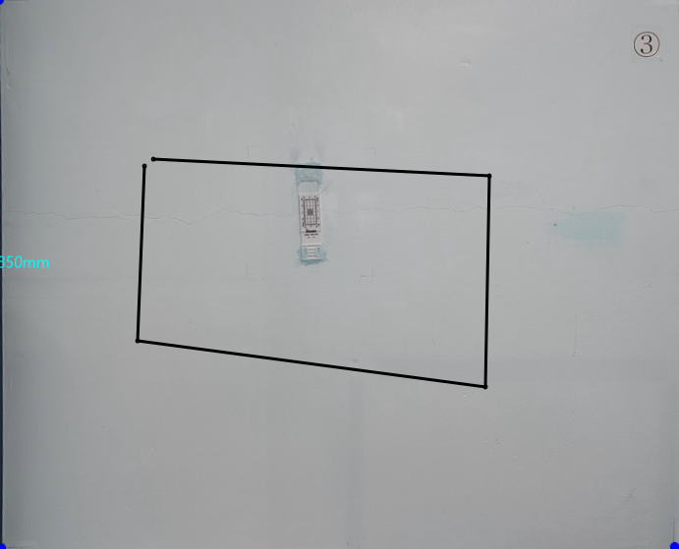

사진번호: 4
위치: 옥탑층기계실
점검내용: 0.2*3500 | 손상규모: 1661.53
발생원인: 우수유입 | 진행유무: '

